AMORTIZACIÓN DEUDA L.P
AMORTIZACION DEUDA LARGO PLAZO

Importe del préstamo |  | 252,921.60
Nro. de Cuotas |  | 10
Comisión de Apertura |  | 0.00
Comisión de Mínima |  | 0.00
Tasa de interes |  | 10%
T.E.M |  | 0.87%
Tasa Cobrada |  | 0.87%

N° de Cuota | Deuda Cap. | Interés | Cuota | Amortización | Cap. Cancel.
0 | 252,921.60
1 | 228,600.23 | 2,191.99 | 26,513.36 | 24,321.37 | 24,321.37
2 | 204,068.08 | 1,981.20 | 26,513.36 | 24,532.15 | 48,853.52
3 | 179,323.31 | 1,768.59 | 26,513.36 | 24,744.77 | 73,598.29
4 | 154,364.09 | 1,554.14 | 26,513.36 | 24,959.22 | 98,557.51
5 | 129,188.56 | 1,337.82 | 26,513.36 | 25,175.53 | 123,733.04
6 | 103,794.83 | 1,119.63 | 26,513.36 | 25,393.72 | 149,126.77
7 | 78,181.03 | 899.56 | 26,513.36 | 25,613.80 | 174,740.57
8 | 52,345.25 | 677.57 | 26,513.36 | 25,835.79 | 200,576.35
9 | 26,285.55 | 453.66 | 26,513.36 | 26,059.70 | 226,636.05
10 | 0.00 | 227.81 | 26,513.36 | 26,285.55 | 252,921.60
TOTAL | 252,921.60 | 12,211.96 | 265,133.56 | 252,921.60 | 252,921.60

Ventas Mensuales 3 Años
1 | 23287.5
2 | 23357.3625
3 | 23427.434587
4 | 23732.69406
5 | 24041.931064
6 | 24355.197426
7 | 24672.545648
8 | 24994.028918
9 | 25319.701115
10 | 25649.61682
11 | 25983.831327
12 | 26322.400649
13 | 26665.38153
14 | 27012.831451
15 | 27364.808645
16 | 27721.372102
17 | 28082.58158
18 | 28448.497618
19 | 28819.181542
20 | 29194.695478
21 | 29575.10236
22 | 29960.465943
23 | 30350.850815
24 | 30746.322401
25 | 31146.946982
26 | 31552.791701
27 | 31963.924577
28 | 32380.414514
29 | 32802.331315
30 | 33229.745692
31 | 33662.729279
32 | 34101.354641
33 | 34545.695292
34 | 34995.825702
35 | 35451.821311
36 | 35913.758542
Ventas Mensuales 3 Años
1 | 23287.5
2 | 23357.3625
3 | 23427.434587
4 | 23732.69406
5 | 24041.931064
6 | 24355.197426
7 | 24672.545648
8 | 24994.028918
9 | 25319.701115
10 | 25649.61682
11 | 25983.831327
12 | 26322.400649
13 | 26665.38153
14 | 27012.831451
15 | 27364.808645
16 | 27721.372102
17 | 28082.58158
18 | 28448.497618
19 | 28819.181542
20 | 29194.695478
21 | 29575.10236
22 | 29960.465943
23 | 30350.850815
24 | 30746.322401
25 | 31146.946982
26 | 31552.791701
27 | 31963.924577
28 | 32380.414514
29 | 32802.331315
30 | 33229.745692
31 | 33662.729279
32 | 34101.354641
33 | 34545.695292
34 | 34995.825702
35 | 35451.821311
36 | 35913.758542

Crecimiento Acumulado 10 Años
0 | 0
1 | 0.093685272684
2 | 0.22051030282
3 | 0.34733533295
4 | 0.39850141804
5 | 0.44966750313
6 | 0.50083358822
7 | 0.55199967331
8 | 0.6031657584
9 | 0.65433184349
10 | 0.70549792858
Crecimiento Acumulado 10 Años
0 | 0
1 | 0.093685272684
2 | 0.22051030282
3 | 0.34733533295
4 | 0.39850141804
5 | 0.44966750313
6 | 0.50083358822
7 | 0.55199967331
8 | 0.6031657584
9 | 0.65433184349
10 | 0.70549792858

Anexo 2 Ecuindex
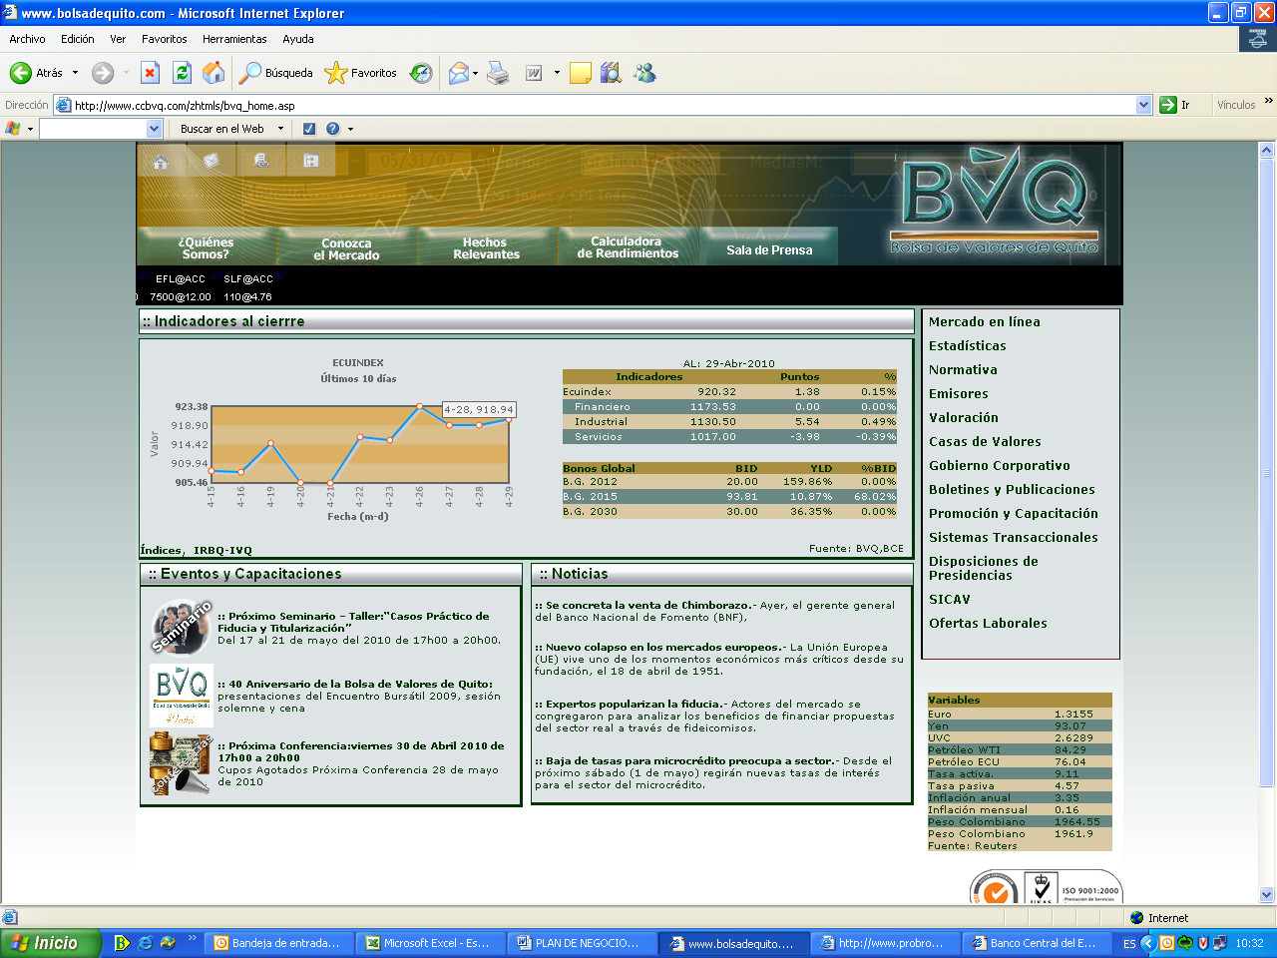

anexo 3 Tasa de bonos americano
